No1
単体テストエビデンス | システム名 | 顧客情報消去画面エビデンス | 更新者 | 山城 | 作成者 | 山城
 | サブシステム名 |  | 更新日 | 2021-01-17 | 作成日 | 2021-01-17

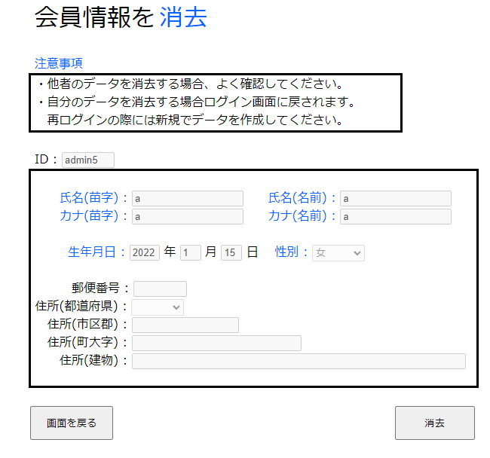

エラーメッセージが非表示にされていることが確認できる。

No2
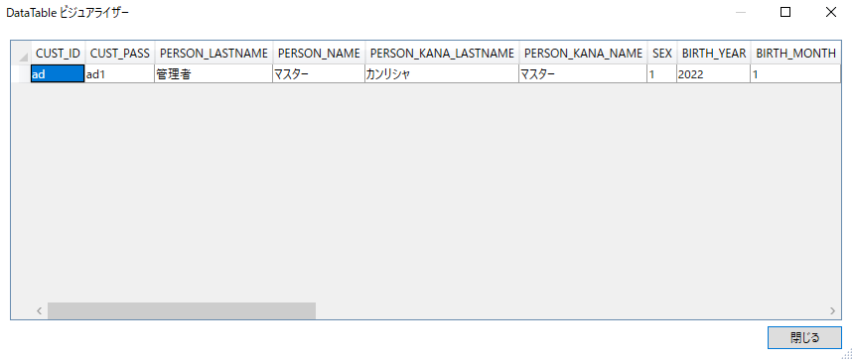
単体テストエビデンス | システム名 | 顧客情報消去画面エビデンス | 更新者 | 山城 | 作成者 | 山城
 | サブシステム名 |  | 更新日 | 2021-01-17 | 作成日 | 2021-01-17
DBの実データ

取得データは正しくエラーなく取得できていることが確認できる。

取得データ

No3
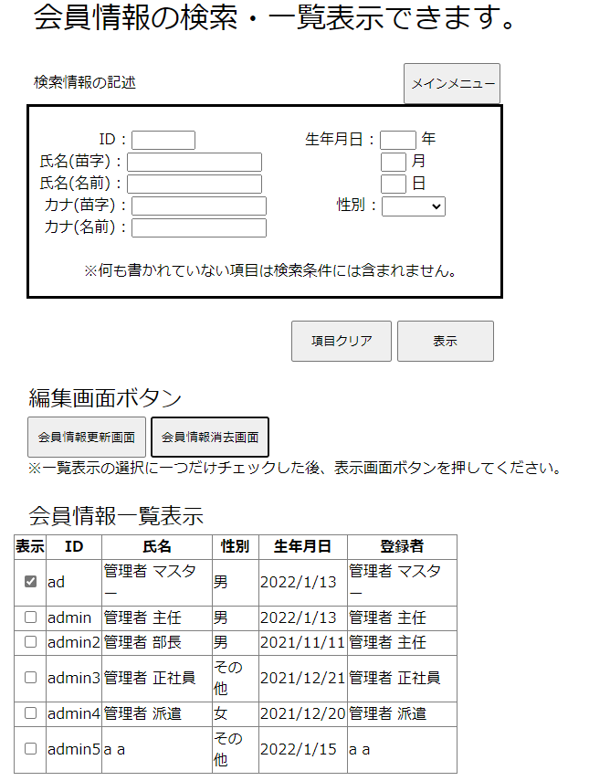
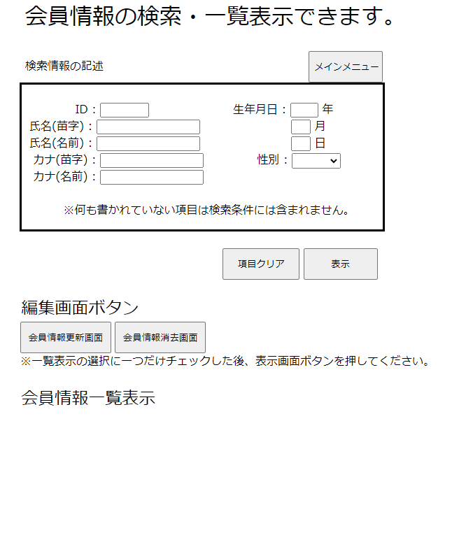
単体テストエビデンス | システム名 | 顧客情報消去画面エビデンス | 更新者 | 山城 | 作成者 | 山城
 | サブシステム名 |  | 更新日 | 2021-01-17 | 作成日 | 2021-01-17

顧客情報一覧・表示画面を表示するようにしてしまっており、SQLエラーメッセージの確認ができない。
そのためNG

No4
単体テストエビデンス | システム名 | 顧客情報消去画面エビデンス | 更新者 | 山城 | 作成者 | 山城
 | サブシステム名 |  | 更新日 | 2021-01-17 | 作成日 | 2021-01-17

顧客情報一覧・表示画面を表示するようにしてしまっており、その他エラーメッセージの確認ができない。
そのためNG

No5
単体テストエビデンス | システム名 | 顧客情報消去画面エビデンス | 更新者 | 山城 | 作成者 | 山城
 | サブシステム名 |  | 更新日 | 2021-01-17 | 作成日 | 2021-01-17

「1:男、2:女、3:その他」に一致したデータが変換されて、共通変数に保持されていることが確認できる。

No6
単体テストエビデンス | システム名 | 顧客情報消去画面エビデンス | 更新者 | 山城 | 作成者 | 山城
 | サブシステム名 |  | 更新日 | 2021-01-17 | 作成日 | 2021-01-17

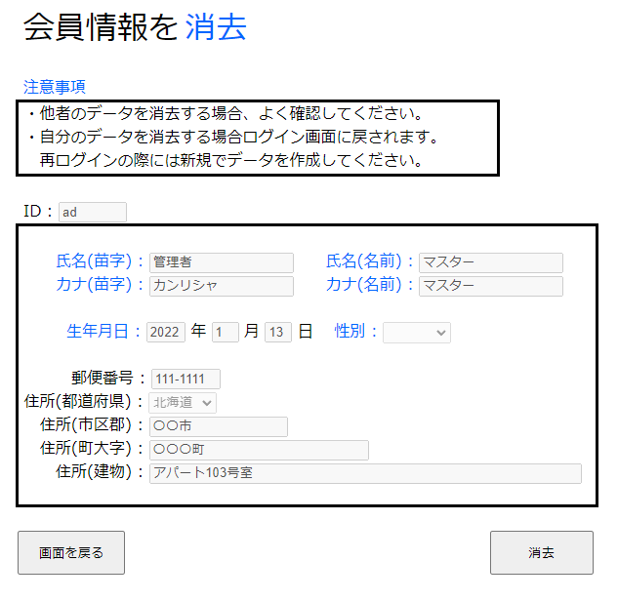

性別以外のデータは問題ないが、性別欄だけが正しく出力できていなかった。
そのためNG

No7
単体テストエビデンス | システム名 | 顧客情報消去画面エビデンス | 更新者 | 山城 | 作成者 | 山城
 | サブシステム名 |  | 更新日 | 2021-01-17 | 作成日 | 2021-01-17
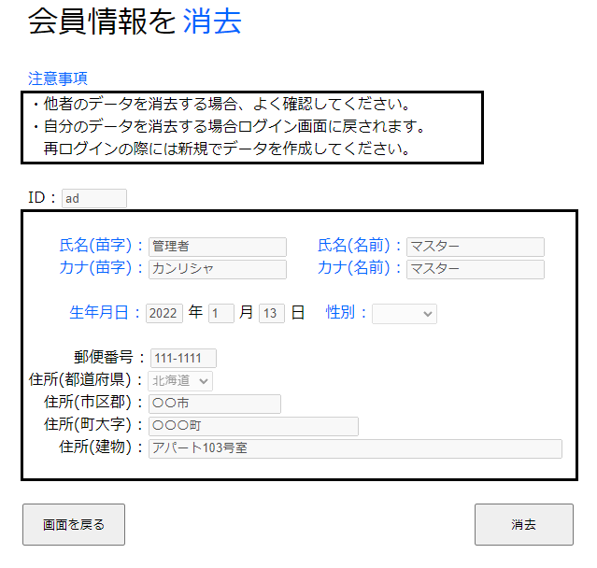

記述できる項目は全て記述が不可になっていることが確認できる。

No8
単体テストエビデンス | システム名 | 顧客情報消去画面エビデンス | 更新者 | 山城 | 作成者 | 山城
 | サブシステム名 |  | 更新日 | 2021-01-17 | 作成日 | 2021-01-17
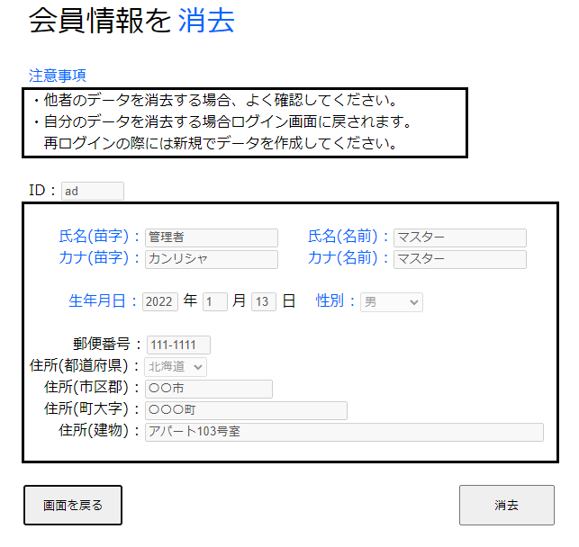

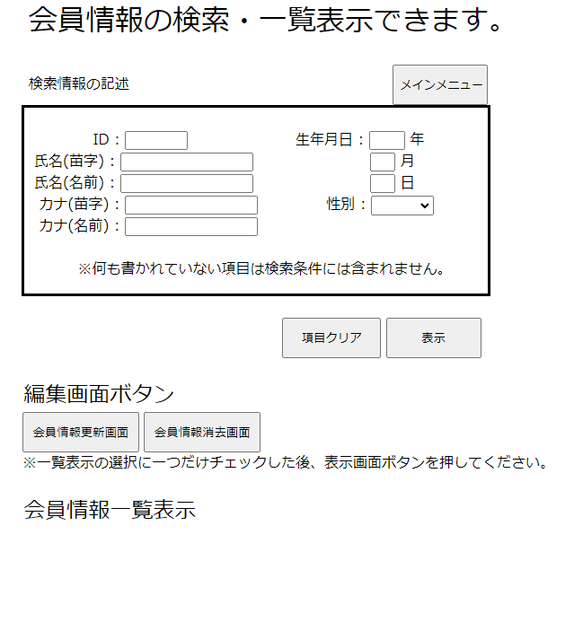

画面を戻るボタンを押下した時、一覧・表示画面が表示されることが確認できる。

No9
単体テストエビデンス | システム名 | 顧客情報消去画面エビデンス | 更新者 | 山城 | 作成者 | 山城
 | サブシステム名 |  | 更新日 | 2022-01-18 | 作成日 | 2021-01-17

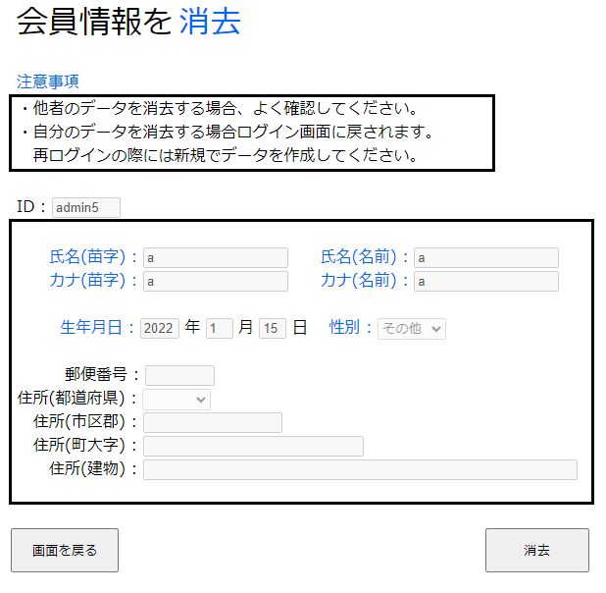

消去されてたデータのみ消去フラグが1に切り替わっていることが確認できる。

No10
単体テストエビデンス | システム名 | 顧客情報消去画面エビデンス | 更新者 | 山城 | 作成者 | 山城
 | サブシステム名 |  | 更新日 | 2022-01-18 | 作成日 | 2021-01-17
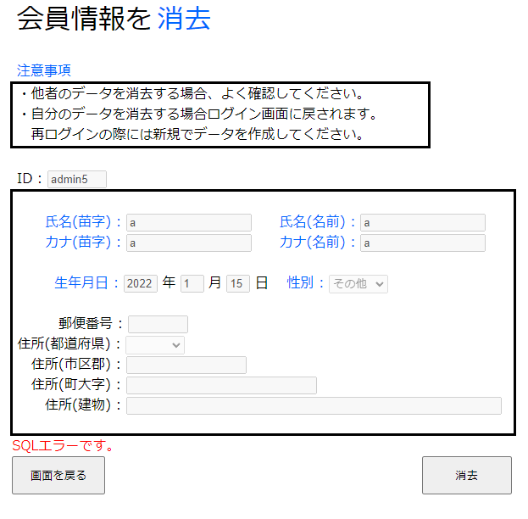

SQLエラーの場合、SQLエラーメッセージが表示されることが確認できる。

No11
単体テストエビデンス | システム名 | 顧客情報消去画面エビデンス | 更新者 | 山城 | 作成者 | 山城
 | サブシステム名 |  | 更新日 | 2022-01-18 | 作成日 | 2021-01-17

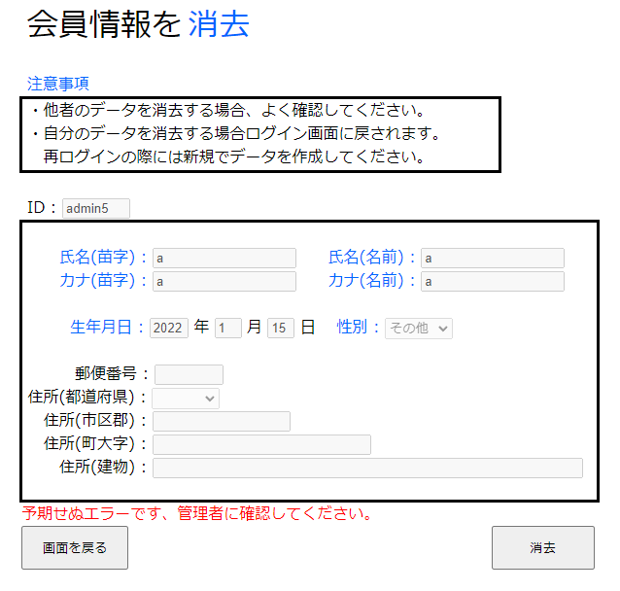

予期せぬエラーが起こった場合、その他エラーメッセージが表示されることが確認できる。

No12
単体テストエビデンス | システム名 | 顧客情報消去画面エビデンス | 更新者 | 山城 | 作成者 | 山城
 | サブシステム名 |  | 更新日 | 2022-01-18 | 作成日 | 2021-01-17

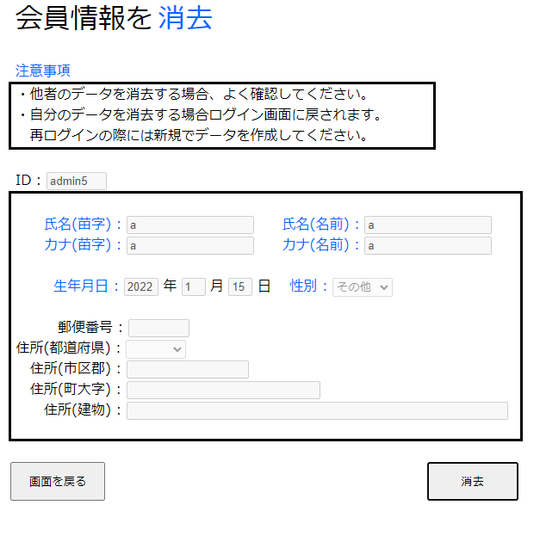
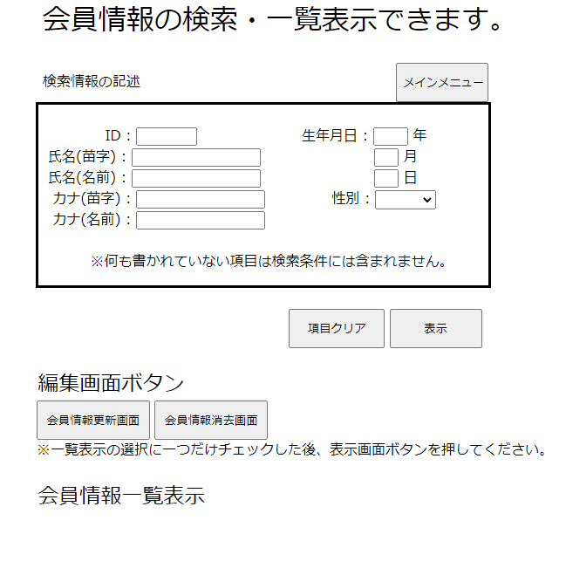

消去完了時、画面が遷移するようになっていることが確認できる。

